19 １世帯当たり人員
 | 19 １世帯当たり人員

 | 時点 2026(R8)年1月1日（毎年） |  |  |  |  |  |  | 平 均 値 |  |  |  | 2.23
 | 単位 人，世帯 |  |  |  |  |  |  | 標準偏差 |  |  |  | 0.16
 | 市町村名 | 指標 | 順位 |  | #REF! | 世帯数 | 市町村名 | 指標 | 順位 |  | #REF! | 世帯数

 | 千葉県 | 2.12 |  | － |  | 2,958,741 | 八街市 | 2.16 |  | 34 |  | 30,296
 | 千葉市 | 2.04 |  | 49 |  | 484,154 | 印西市 | 2.56 |  | 1 |  | 42,855
 | 銚子市 | 2.08 |  | 43 |  | 25,018 | 白井市 | 2.39 |  | 10 |  | 25,496
 | 市川市 | 1.95 |  | 54 |  | 258,377 | 富里市 | 2.07 |  | 45 |  | 23,945
 | 船橋市 | 2.10 |  | 39 |  | 309,769 | 南房総市 | 2.23 |  | 24 |  | 14,351
 | 館山市 | 2.08 |  | 43 |  | 20,259 | 匝瑳市 | 2.44 |  | 6 |  | 13,136
 | 木更津市 | 2.18 |  | 30 |  | 62,831 | 香取市 | 2.36 |  | 12 |  | 28,230
 | 松戸市 | 2.02 |  | 51 |  | 248,022 | 山武市 | 2.26 |  | 19 |  | 19,910
 | 野田市 | 2.23 |  | 24 |  | 67,900 | いすみ市 | 2.26 |  | 19 |  | 14,346
 | 茂原市 | 2.17 |  | 32 |  | 38,548 | 大網白里市 | 2.26 |  | 19 |  | 20,426
 | 成田市 | 2.03 |  | 50 |  | 65,967 | 酒々井町 | 2.07 |  | 45 |  | 9,709
 | 佐倉市 | 2.24 |  | 23 |  | 73,020 | 栄町 | 2.23 |  | 24 |  | 8,648
 | 東金市 | 2.10 |  | 39 |  | 26,833 | 神崎町 | 2.29 |  | 16 |  | 2,404
 | 旭市 | 2.36 |  | 12 |  | 25,366 | 多古町 | 2.44 |  | 6 |  | 5,090
 | 習志野市 | 2.10 |  | 39 |  | 83,862 | 東庄町 | 2.53 |  | 2 |  | 4,708
 | 柏市 | 2.15 |  | 35 |  | 204,230 | 九十九里町 | 2.15 |  | 35 |  | 5,994
 | 勝浦市 | 1.96 |  | 53 |  | 7,570 | 芝山町 | 2.50 |  | 4 |  | 2,599
 | 市原市 | 2.12 |  | 38 |  | 122,962 | 横芝光町 | 2.42 |  | 8 |  | 8,464
 | 流山市 | 2.32 |  | 15 |  | 92,871 | 一宮町 | 2.21 |  | 27 |  | 5,398
 | 八千代市 | 2.19 |  | 29 |  | 94,221 | 睦沢町 | 2.51 |  | 3 |  | 2,500
 | 我孫子市 | 2.14 |  | 37 |  | 61,275 | 長生村 | 2.29 |  | 16 |  | 5,619
 | 鴨川市 | 2.05 |  | 48 |  | 14,397 | 白子町 | 2.25 |  | 22 |  | 4,203
 | 鎌ケ谷市 | 2.17 |  | 32 |  | 50,623 | 長柄町 | 2.41 |  | 9 |  | 2,511
 | 君津市 | 2.18 |  | 30 |  | 35,661 | 長南町 | 2.50 |  | 4 |  | 2,538
 | 富津市 | 2.20 |  | 28 |  | 17,532 | 大多喜町 | 2.39 |  | 10 |  | 3,297
 | 浦安市 | 2.01 |  | 52 |  | 85,815 | 御宿町 | 2.06 |  | 47 |  | 3,058
 | 四街道市 | 2.29 |  | 16 |  | 41,418 | 鋸南町 | 2.10 |  | 39 |  | 2,886
 | 袖ケ浦市 | 2.36 |  | 12 |  | 27,623

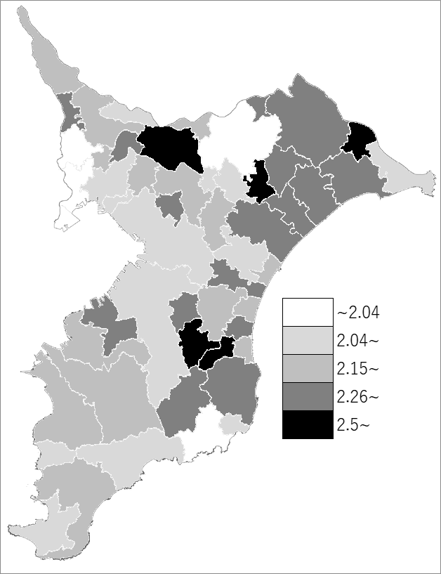
 | 千葉県の推移
 | 世帯数（右軸） | 指標
令和4年 | 2801855 | 2.24
令和5年 | 2836627 | 2.21
令和6年 | 2874833 | 2.18
令和7年 | 2916604 | 2.15
令和8年 | 2958741 | 2.12

《備 考》 ・資料出所 統計課「千葉県毎月常住人口調査」 ・算出方法 人口÷世帯数

